TestesAceitação
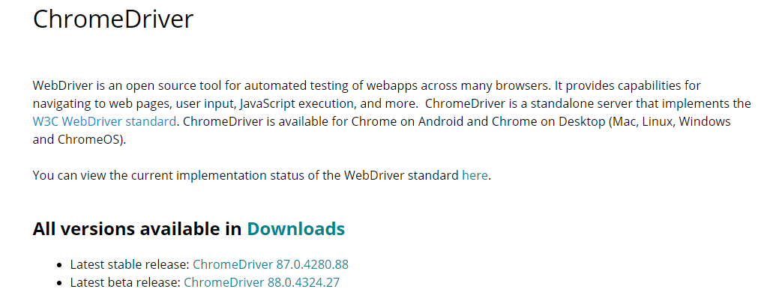
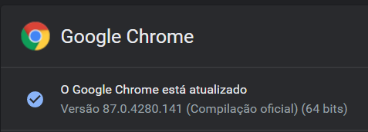
Testes de Aceitação

ID | Cenário | Pass/Fail
#1 | Login no backend e verifica see ve o painel | Pass
#2 | Cria Produto | Pass
#3 | Testa se a pagina carrega | Pass

NOTA:Durante a Criação desde documento o Google Chrome Atualizou para a versao 87.0.4280.141 e o Chromedriver ainda não atualizou para a mesma versão o que faz com que os testes não sejam possiveis de testar no entanto no passado foram testados e passavam.

